Git Bash 開く方法
■ Git Bash 開く方法 | 目次へ
--------------------------------------------------------------------------START------------------------------------------------------------------------
1. eclipseを開き、コミットしたいブランチを選択する。 例はbm066。 |  | related Hyperlink -> | ファイル修正をリモートにpush手順
2. Ctrl + Alt + Wを同時に押して、”システム・エクスプローラー”をクリックする。
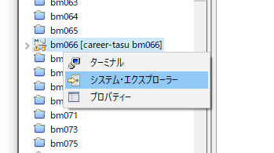
 |  | related Hyperlink -> | ブランチの切り替え手順

 |  | related Hyperlink -> | developをローカルブランチ(local branch)にマージ手順

 |  | related Hyperlink -> | コミット バージョン(commit version)とブランチ(branch)の表示

 |  | related Hyperlink -> | ブランチの削除とリカバリ

 |  | related Hyperlink -> | ブランチを指定バージョンにリセット

3. バッチファイルをダブルクリックする。 |  | related Hyperlink -> | 一部ファイルを指定バージョンにリカバリ

 |  | related Hyperlink -> | コミットなしにクイックリマージ

 |  | related Hyperlink -> | 障害対応: overwritten files error in switch branch or merge branch

 |  | related Hyperlink -> | working space、index space、head spaceの違い

 |  | related Hyperlink -> | その他
4. 右クリックして、Git Bash Hereをクリックする。
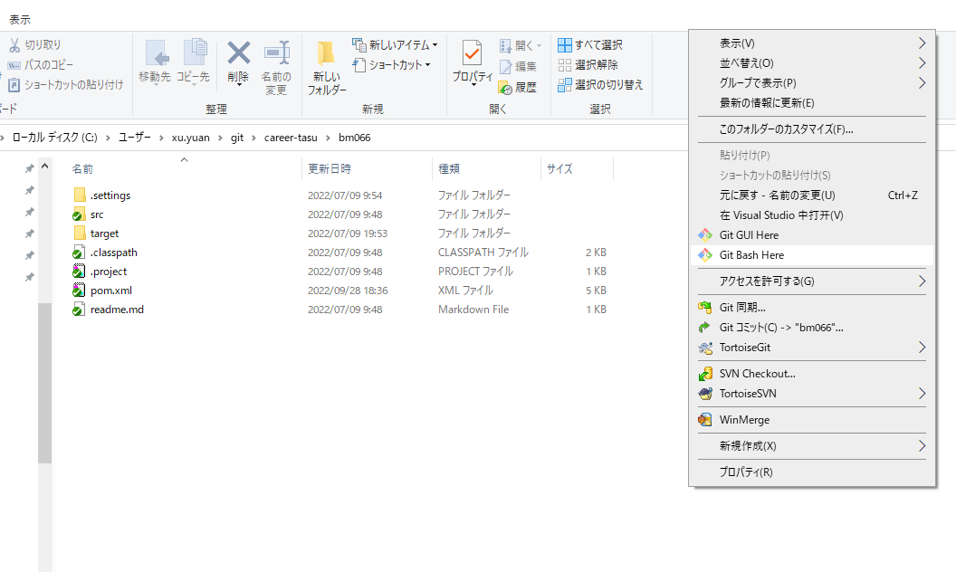

5. 以下のウィンドウを開くと成功です。
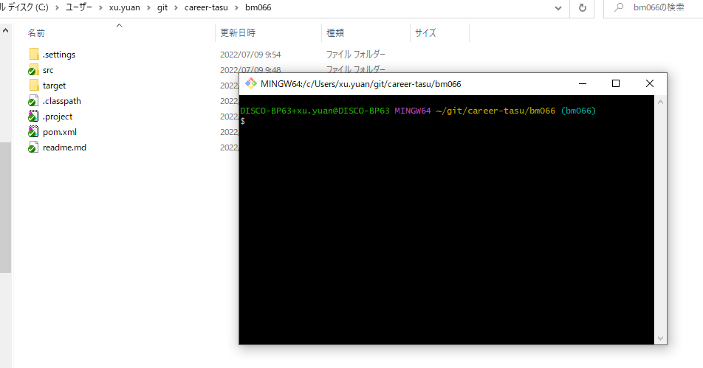

--------------------------------------------------------------------------END--------------------------------------------------------------------------
 | 目次へ

ファイル修正をリモートにpush手順
■ファイル修正をリモートにpush手順 |  |  |  | 目次へ
--------------------------------------------------------------------------START------------------------------------------------------------------------
 | 1. 修正したファイルパスを表示する。 |  |  |  | related Hyperlink -> | Git Bash 開く方法
 |  | git status

 | 2. 修正したファイルをインデックス(index)に追加する。
 |  | git add 修正したファイルパス | 例: git add bs049/pipeline/disco/comp-suggest.conf
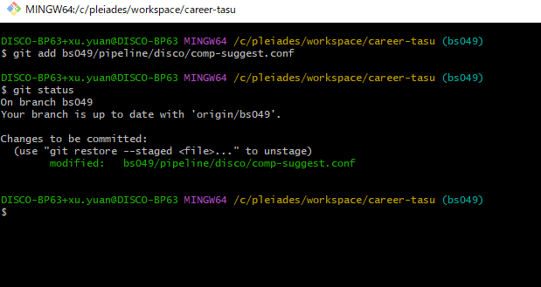

 | 3. 変更をコミットする。
 |  | git commit -m 'コミットメッセージをここで書く'
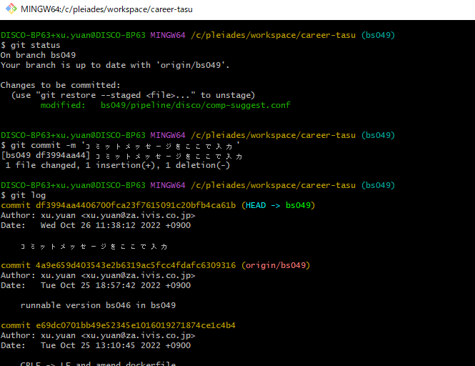

 | 4. コミットバージョンの検証
 |  | git log
 | 5. リモートにpush
 |  | git push
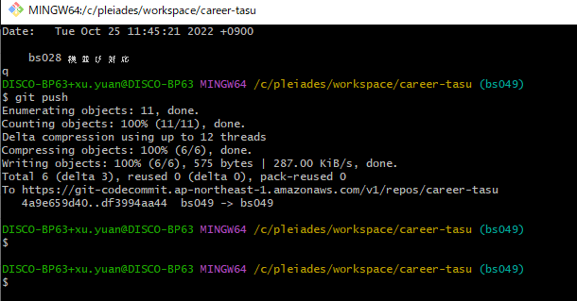

--------------------------------------------------------------------------END--------------------------------------------------------------------------
 |  |  |  | 目次へ

developをローカルブランチにマージ手順
■ リモートブランチorigin/developをローカルブランチにマージ手順 |  |  | 目次へ
--------------------------------------------------------------------------START------------------------------------------------------------------------
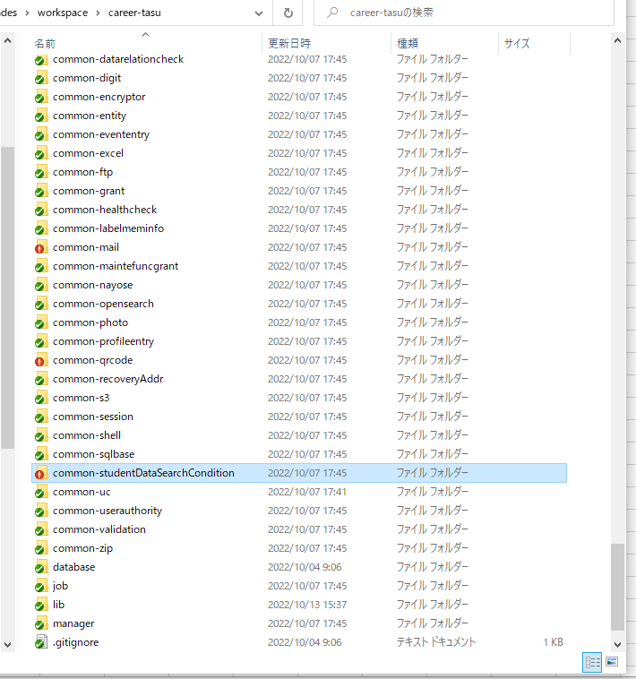
 |  |  |  | related Hyperlink -> | Git Bash 開く方法

 | ブランチを切り替えたい場合は、シート「6.ブランチの切り替え手順」ご参照ください。 |  |  | related Hyperlink -> | ブランチの切り替え手順
 | 1. すべてのファイル変更をインデックス(index)に追加する。
 |  | git add -A
 | 2. ローカルブランチのソースをリカバリする。
 |  | git reset --hard head あるいは git reset --hard origin/bsxxx (後者はリモートにプッシュ済みはマージの前提)
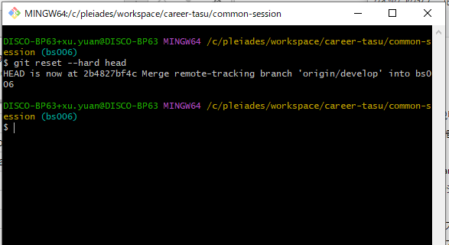

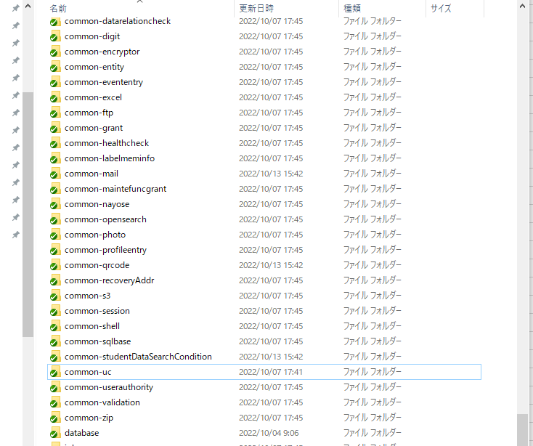

 | 3. リモートブランチをローカルブランチにマージする。
 |  | git merge origin/develop
 | 4. vim編集モードに入ったら、shift +Z を二回押すと保存してコミットする。

 | 5. 検証の為、コミットメッセージを表示する。
 |  | git log
 | 6. リモートにプッシュする。
 |  | git push

--------------------------------------------------------------------------END--------------------------------------------------------------------------
 |  |  | 目次へ

ブランチの削除とリカバリ
■ ブランチの削除。 |  | 目次へ
--------------------------------------------------------------------------START------------------------------------------------------------------------
ブランチス切り替えない、スウィッチしないと直接削除できないので。

 |  |  | related Hyperlink -> | Git Bash 開く方法
1. ブランチを他の任意ブランチと切り替える。
 | git switch bs801

マージせずにgit branch -d を使って削除できないので、ご注意。

2. 強制的にブランチを削除するのは -Dを使う。
 | git branch -D bs705

3. 単なるマージしたブランチを削除するのは -dを使う。
 | git branch -d bs705

--------------------------------------------------------------------------END--------------------------------------------------------------------------

■ 削除したブランチのリカバリ
--------------------------------------------------------------------------START------------------------------------------------------------------------
1. 削除メッセージを表示する。
 | git reflog

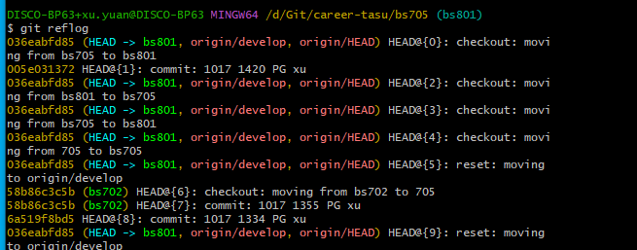

2. リカバリしたいコミットバージョンのhash値をコピーする。（Ctrl + Insert はコピー、Shift + Insertは貼り付け）
3. 新しいブランチを作る。
 | git checkout -b bs705 (あるいは git switch -c bs705)
4. 元のコミットバージョンにリカバリする。
 | git reset --hard 005e031372 (コピーしたhash値)

--------------------------------------------------------------------------END--------------------------------------------------------------------------
 |  | 目次へ

障害対応 overwritten files error
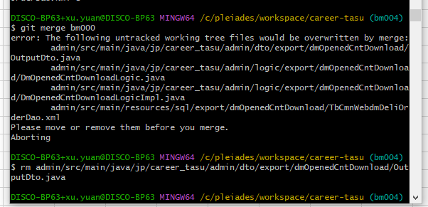
■ 障害対応: overwritten files error in switch branch or merge branch |  |  | 目次へ
--------------------------------------------------------------------------START------------------------------------------------------------------------
 |  |  |  | related Hyperlink -> | Git Bash 開く方法

1. 上記のイメージに提示したファイルを削除する。
 | 1-1. パスをコピーする
 |  | ctrl + insert
 | 1-2. パスを貼り付ける。
 |  | shift + insert
 | 1-3. ディレクターまたはファイルを削除する。
 |  | rm パス
2. 引き続き実行したいコマンドを実行する。例はgit merge bm000
--------------------------------------------------------------------------END--------------------------------------------------------------------------
 |  |  | 目次へ

